科创债券池
代码 | 债券名称 | 发行主体 | 金额 | 合作方 | 交易日期
242253.SH | 25京资K1 | 北京市国有资产经营有限责任公司 | 4000 | 招商 | 上市后
240025.SH | 核建YK01 | 中国核工业建设股份有限公司 | 2000 | 鹏华 | 周五
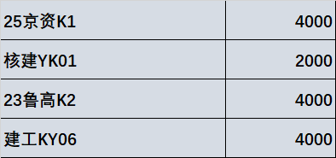
240213.SH | 23鲁高K2 | 山东高速集团有限公司 | 4000 | 招商 | 上市后
115663.SH | 建工KY06 | 北京建工集团有限责任公司 | 3000 | 广发 | 下周一

